상품제안서
종이쇼핑백 롱특대 선물포장 쇼핑백 종이쇼핑백 고급쇼핑백 두꺼운쇼핑백 | 상품코드: F20839

 |  |  |  |  |  |  | 02-412-0044 | www.easy1.co.kr
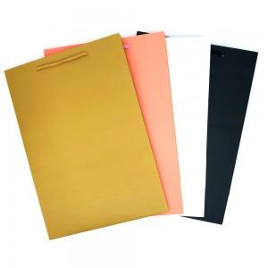

【상세/제작정보】

【인쇄/포장옵션】 | 인쇄불가 / OPP(비닐)

【공급단가】 | 수량 | 500~ | 1,000~ | 3,000~ | 5,000~ | 10,000~
*VAT별도 | 단가 | 910원 | 890원 | 870원 | 840원 | 800원

【상품 URL】 | http://www.easy1.co.kr/src/goods_detail.php?gdno=20839

